1GD-FR-0020
 |  |  |  |  |  |  | PROCESO DE GESTIÓN DOCUMENTAL |  |  |  |  |  |  |  |  | POLICÍA NACIONAL
Código:1GD-FR-0020
Fecha: 04/07/2018 |  |  |  |  |  |  | DIAGNÓSTICO INTEGRAL PARA LOS ARCHIVOS DE LA POLICÍA NACIONAL
Versión: 0

CIUDAD: Bucaramanga |  |  |  |  |  |  |  |  |  | FECHA ELABORACIÓN DEL DIAGNÓSTICO |  |  |  |  |  |  | 20 |  | 7 |  |  | 2022
RESPONSABLE DEL DILIGENCIAMIENTO: patrullero FERNANDO MANTILLA PABON
A. IDENTIFICACIÓN
CÓDIGO Y NOMBRE DE LA UNIDAD: 3.8.5.2 - POLICIA METROPOLITANA DE BUCARAMANGA
FECHA DE CREACIÓN DE LA UNIDAD: 25 de febrero de 2008 |  |  |  |  |  |  |  |  |  | ACTO ADMINISTRATIVO DE CREACIÓN DE LA UNIDAD: Resolución 0602 del 25/02/2008
DIRECCIÓN DE LA UNIDAD: Calle 41 12-60 Barrio Garcia Rovira - Bucaramanga |  |  |  |  |  |  |  |  |  | ACTO ADMINISTRATIVO VIGENTE DE LA UNIDAD: Resolucion 01697 del 10 de Mayo de 2013 - Resolucion No 00333 del 01 de febrero de 2019
CORREO ELECTRÓNICO DE LA UNIDAD: mebuc.guged@policia.gov.co |  |  |  |  |  |  |  |  |  | TELÉFONO: 6458700 Ext. 21515 |  |  |  |  |  |  |  | IP: 21515
A.1 DIRECTOR, COMANDANTE O JEFE DE LA UNIDAD:
NOMBRE: |  |  | Jose Oscar Jaramillo Niño
GRADO: |  |  | Coronel
CARGO: |  |  | Comandante Policia Metropolitana de Bucaramanga (E)
TIEMPO EN EL CARGO:
A.2 ADMINISTRACIÓN DEL ARCHIVO
Jefe Grupo de Gestión Documental
NOMBRES Y APELLIDOS: Carlos Alberto Arenas Rodriguez |  |  |  |  |  |  |  |  |  | CAPACITACIÓN O CURSOS EN GESTIÓN DOCUMENTAL Y ARCHIVÍSTICA
GRADO: Sargento Mayor |  |  |  |  |  |  |  |  |  | 1
CARGO: Jefe Grupo Gestión Documental |  |  |  |  |  |  |  |  |  | 2
TIEMPO EN EL PROCESO DE GESTIÓN DOCUMENTAL |  |  |  |  |  |  |  |  |  | 3
TIEMPO EN LA INSTITUCIÓN
CORREO INSTITUCIONAL:
No. CELULAR:
No IP DE LA OFICINA Y/O GRUPO: 21515
CONDICIÓN MÉDICO LABORAL:
Funciones del Jefe Grupo de Gestión Documental
1 | Brindar la información que corresponda de acuerdo a la naturaleza del cargo, a quien la requiera, siguiendo los lineamientos de la normativa establecida.
2 | Implementar el sistema de gestión integral de acuerdo con los lineamientos institucionales, efectuando mejora continua en los procesos que lo requieran.
3 | Realizar las actividades establecidas en la gestión documental, aplicando la normativa vigente.
4 | Realizar las actividades establecidas para la implementación del sistema de gestión ambiental en la Policía Nacional.
5 | Guardar la reserva y confidencialidad de los documentos e información que sea de su conocimiento dentro del cumplimiento de sus funciones.
6 | Dar buen uso a los elementos asignados bajo su responsabilidad, con el fin de mantenerlos disponibles para el servicio.
7 | Las demás que le sean asignadas de acuerdo con la ley, los reglamentos o la naturaleza de su cargo.
Responsable Archivo Central
NOMBRES Y APELLIDOS: Juan Gabriel Niño Gutierrez |  |  |  |  |  |  |  |  |  | CAPACITACIÓN O CURSOS EN GESTIÓN DOCUMENTAL Y ARCHIVÍSTICA
GRADO: Subintendente |  |  |  |  |  |  |  |  |  | 1
CARGO: Responsable Archivo Central |  |  |  |  |  |  |  |  |  | 2
TIEMPO EN EL PROCESO DE GESTIÓN DOCUMENTAL |  |  |  |  |  |  |  |  |  | 3
TIEMPO EN LA INSTITUCIÓ |  |  |  |  |  |  |  |  |  | 4
CORREO INSTITUCIONAL: |  |  |  |  |  |  |  |  |  | 5
No. CELULAR: |  |  |  |  |  |  |  |  |  | 6
No IP DE LA OFICINA Y/O GRUPO: 21515 |  |  |  |  |  |  |  |  |  | 7
CONDICIÓN MÉDICO LABORAL: No |  |  |  |  |  |  |  |  |  | 8
Funciones del Responsable Archivo Central
1 | Brindar la información que corresponda de acuerdo a la naturaleza del cargo, a quien la requiera, siguiendo los lineamientos de la normativa establecida.
2 | Implementar el sistema de gestión integral de acuerdo con los lineamientos institucionales, efectuando mejora continua en los procesos que lo requieran.
3 | Realizar las actividades establecidas en la gestión documental, aplicando la normativa vigente.
4 | Realizar las actividades establecidas para la implementación del sistema de gestión ambiental en la Policía Nacional.
5 | Guardar la reserva y confidencialidad de los documentos e información que sea de su conocimiento dentro del cumplimiento de sus funciones.
6 | Dar buen uso a los elementos asignados bajo su responsabilidad, con el fin de mantenerlos disponibles para el servicio.
7 | Las demás que le sean asignadas de acuerdo con la ley, los reglamentos o la naturaleza de su cargo.
TALENTO HUMANO
GRADO | APELLIDOS Y NOMBRES |  |  |  |  | CÉDULA | CARGO ACTUAL | No. De Celular | TIEMPO DE SERVICIO EN LA UNIDAD |  |  | TIEMPO EN EL PROCESO DE GESTIÓN DOCUMENTAL |  |  | NIVEL ACADÉMICO |  |  |  |  | CONDICIÓN MÉDICO LABORAL
 |  |  |  |  |  |  |  |  | Años | Meses | Días | Años | Meses | Días
SM | CARLOS ALBERTO ARENAS RODRIGUEZ |  |  |  |  |  | JEFE GESTIÓN DOCUMENTAL
SI | NIÑO GUTIERREZ JUAN GABRIEL |  |  |  |  |  | RESPONSABLE ARCHIVO
PT | GUSTAVO ALEXANDER SERRANO ORTIZ |  |  |  |  |  | ESTAFETA
PT | CARLOS ALIRIO GALVIS ARIAS |  |  |  |  |  | AUXILIAR DE ARCHIVO
PT | TOLOZA VELANDIA NELSON ALBERTO |  |  |  |  |  | RADICADOR
PT | FERNANDO MANTILLA PABON |  |  |  |  |  | AUXILIAR DE ARCHIVO
PT | TORRADO ORTIZ CARLOS FABIAN |  |  |  |  |  | ESTAFETA
PT | CARLOS ALBERTO DELGADILLO VALENZUELA |  |  |  |  |  | AUXILIAR DE ARCHIVO
APA10 | CLAUDIA PATRICIA HERNANDEZ CLAVIJO |  |  |  |  |  | AUXILIAR DE APOYO 10
TES14 | JULIET PAOLA DELGADO SALGAR |  |  |  |  |  | TECNICO DE SERVICIOS-14
A.3 NIVEL Y TIPO DE ARCHIVO
NIVEL DE LA UNIDAD |  |  |  |  |  | Asesor |  | Control |  | Operativo |  |  |  | Administrativo |  |  |  |  | Docente
 |  |  |  |  |  |  |  |  |  | X
JURISDICCIÓN |  |  |  |  |  | Dirección |  |  | Oficina Asesora |  |  | Región |  | Metropolitana |  | Departamento |  |  | Escuela de Policía |  |  |  | Centro de Instrucción
 |  |  |  |  |  |  |  |  |  |  |  |  |  | X
MISIÓN DE LA UNIDAD |  |  |  |  |  | El fin primordial de la Policía Nacional es el mantenimiento de la convivencia como condición necesaria, para el ejercicio de los derechos y libertades públicas y para asegurar que los habitantes de Colombia convivan en paz fundamentada en el código de ética policial.
SISTEMA DE ARCHIVO |  |  |  |  |  | Centralizado |  |  |  |  |  |  | Descentralizado
 |  |  |  |  |  | X
CLASES DE ARCHIVOS |  |  |  |  |  | Archivo de Gestión |  | Archivo de Central |  | Archivo Intermedio |  |  | Archivo Histórico |  |  | Número de Depósitos
 |  |  |  |  |  | X |  | X |  |  |  |  |  |  |  | 3
NUMERO DE DEPENDENCIAS |  |  |  |  |  | Operativas |  |  |  |  |  |  |  | Administrativas
 |  |  |  |  |  | 62 |  |  |  |  |  |  |  | 19
SERVICIOS QUE PRESTA |  |  |  |  |  | EL GRUPO DE GESTIÓN DOCUMENTAL - ARCHIVO CENTRAL PRESTA LOS SIGUIENTES SERVICIOS
 |  |  |  |  |  | 1 | Transferencias Documentales |  |  |  |  | Periodicidad |  | Semanal | Cantidad |  | 1 a 2 | Origen |  | Interno
 |  |  |  |  |  | 2 | Prestamos y Consultas de Documentos |  |  |  |  |  |  | Semanal |  |  | 3 a 5 |  |  | Interno Y Externo
 |  |  |  |  |  | 3 | Respuesta Derechos de Petición |  |  |  |  |  |  | Semanal |  |  | 2 a 4 |  |  | Externo
 |  |  |  |  |  | 4 | Asesorías y Acompañamientos |  |  |  |  |  |  | Mensual |  |  | 3 a 4 |  |  | Interno
 |  |  |  |  |  | 5 | Inspecciones Judiciales |  |  |  |  |  |  | Semestral |  |  | 2 a 3 |  |  | Externo
 |  |  |  |  |  | 6 | Requerimientos / Solicitudes |  |  |  |  |  |  | Semanal |  |  | 5 a 10 |  |  | Interno
...
B1. DATOS GENERALES Y UBICACIÓN DEL DEPÓSITO DE ARCHIVO
B.5 EQUIPOS Y ENSERES
Accesorio |  |  |  |  |  |  |  | Cantidad | Accesorio |  |  |  |  | Cantidad | Accesorio |  |  |  |  |  |  | Cantidad
Cuenta con extintores CO2 (cuantos): |  |  |  |  |  |  |  | 2 | Termohigrómetros |  |  |  |  | 3 | Puestos de Trabajo |  |  |  |  |  |  | 4
Cuenta con extintores Multipropósito(cuantos): |  |  |  |  |  |  |  | 2 | Equipos de Computo |  |  |  |  | 4 | Teléfonos |  |  |  |  |  |  | 1
Cuenta con extractores de aire (cuantos): |  |  |  |  |  |  |  | 2 | Escáneres |  |  |  |  | 1 | Unidades de Conservación (Cajas) |  |  |  |  |  |  | 3840
Cuenta con sensores de movimiento: |  |  |  |  |  |  |  | 0 | Impresoras |  |  |  |  | 1 | Unidades de Conservación (Carpetas y libros) |  |  |  |  |  |  | 26880
Deshumidificadores |  |  |  |  |  |  |  | 2 | Fotocopiadoras |  |  |  |  | 1 | Equipos de Microfilmación |  |  |  |  |  |  | 0
Otros, cuales?
EVIDENCIA FOTOGRÁFICA
SE DEBERÁ ANEXAR FOTOGRAFÍAS QUE DEN CUANTA DE LAS CONDICIONES TÉCNICAS MÍNIMAS QUE PRESENTA LA ESTRUCTURA DEL ARCHIVO, EQUIPAMIENTO Y MOBILIARIO, ESTANTERÍA, SEÑALÉTICA Y SEGURIDAD, LAS ÁREAS COLINDANTES Y EL ESTADO DE LA INFORMACIÓN ADMINISTRADA POR LA UNIDAD
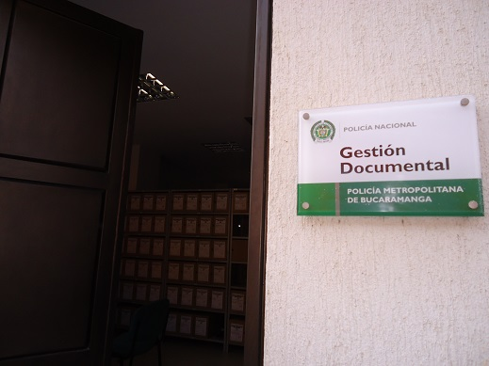
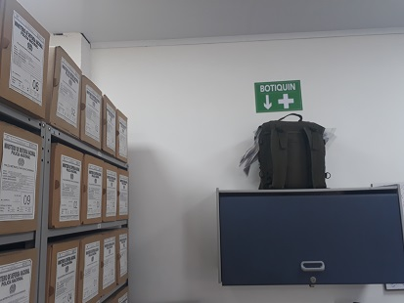
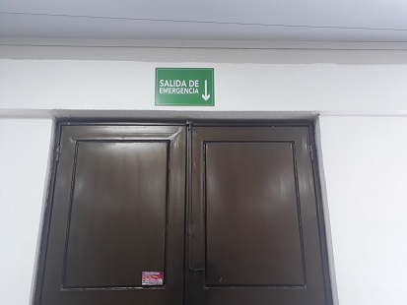

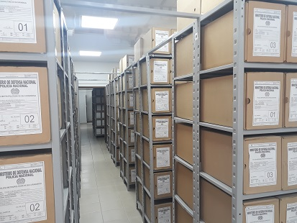
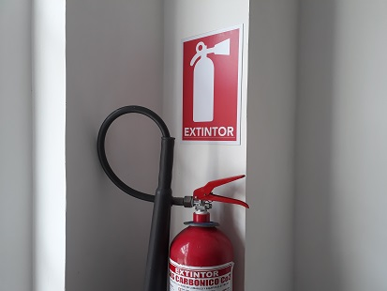
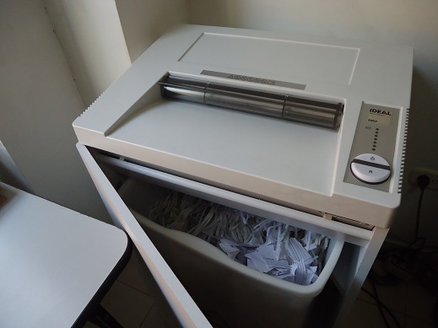

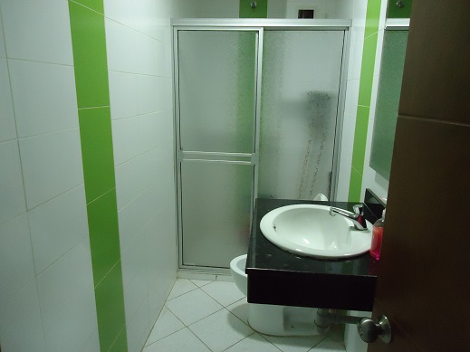
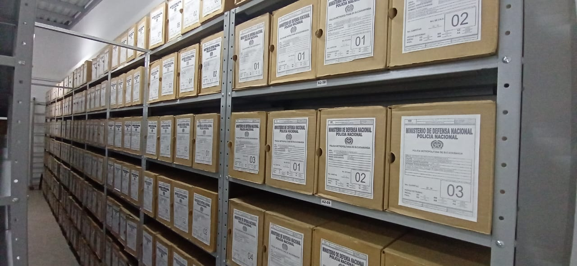
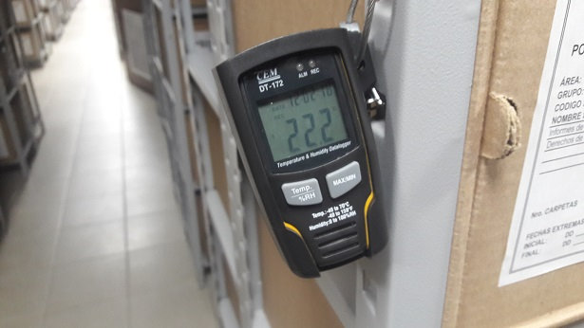

C. CARACTERÍSTICAS DE LA DOCUMENTACIÓN
IDENTIFICACIÓN DEL FONDO ACUMULADO O DOCUMENTAL
UNIDAD POLICIAL |  |  |  |  |  |  | POLICIA METROPOLITANA DE BUCARAMANGA |  |  |  | DEPENDENCIA PRODUCTORA: |  |  |  | ARCHIVOS CENTRAL - ARCHIVOS DE GESTION
ACERVO DOCUMENTAL
Fechas Extremas Acervo Documental |  |  |  |  |  | Cantidades de Unidades de Conservación Cajas |  | Cantidad Soporte Documental
Fecha Inicial |  | dia: | mes: | año: |  | N/A |  | Archivo de Gestión | Papel (carpetas) | Análogo | Digital | Planos | Libros | Videos | Fotografías |  | Cintas |  | Microfilmes |  | Magnéticos y ópticos |  | Pergaminos
fecha final |  | dia: | mes: | año: |  |  |  |  | No aplica | No aplica | No aplica | No aplica | No aplica | No aplica | No aplica |  | No aplica |  | No aplica |  | No aplica |  | No aplica
Fecha Inicial |  | 1 | 1 | 2008 |  | 3840 |  | Archivo Central | Papel (carpetas) | Análogo | Digital | Planos | Libros | Videos | Fotografías |  | Cintas |  | Microfilmes |  | Magnéticos y ópticos |  | Pergaminos
fecha final |  | 30 | 6 | 2019 |  |  |  |  | 19925 | No aplica | No aplica | No aplica | 6955 | No aplica | No aplica |  | No aplica |  | No aplica |  | No aplica |  | No aplica
Fecha Inicial |  | dia: | mes: | año: |  | N/A |  | Archivo Intermedio | Papel (carpetas) | Análogo | Digital | Planos | Libros | Videos | Fotografías |  | Cintas |  | Microfilmes |  | Magnéticos y ópticos |  | Pergaminos
...
PÉRDIDA DE INFORMACIÓN
2014 |  | Archivo Central |  |  |  | X
2015 |  | Archivo Central |  |  |  | X
2016 |  | Archivo Central |  |  |  | X
2017 |  | Archivo Central |  |  |  | X
2018 |  | Archivo de Gestión |  |  |  | X
2019 |  | Archivo de Gestión |  |  |  | X
2020 |  | Archivo de Gestión |  |  | X |  | QUEMA DEL CAI DE LOS NIÑOS POR MANIFESTACIONES REALIZADAS EL DÍA 20/05/2021. |  |  |  |  |  |  |  |  |  |  | GS-2021-055518-MEBUC 21/05/2021 GS-2021-059073-MEBUC 01/06/2021 COMITE CRAET 22 del 31/05/2021
2021 |  | Archivo de Gestión |  |  | X |  | QUEMA DEL CAI DE LOS NIÑOS POR MANIFESTACIONES REALIZADAS EL DÍA 20/05/2021. |  |  |  |  |  |  |  |  |  |  | GS-2021-055518-MEBUC 21/05/2021 GS-2021-059073-MEBUC 01/06/2021 COMITE CRAET 22 del 31/05/2021
EVIDENCIA FOTOGRÁFICA
SE DEBERÁ ANEXAR FOTOGRAFÍAS QUE DEN CUANTA DE LA PÉRDIDA DE INFORMACIÓN SUFRIDA EN LA UNIDAD
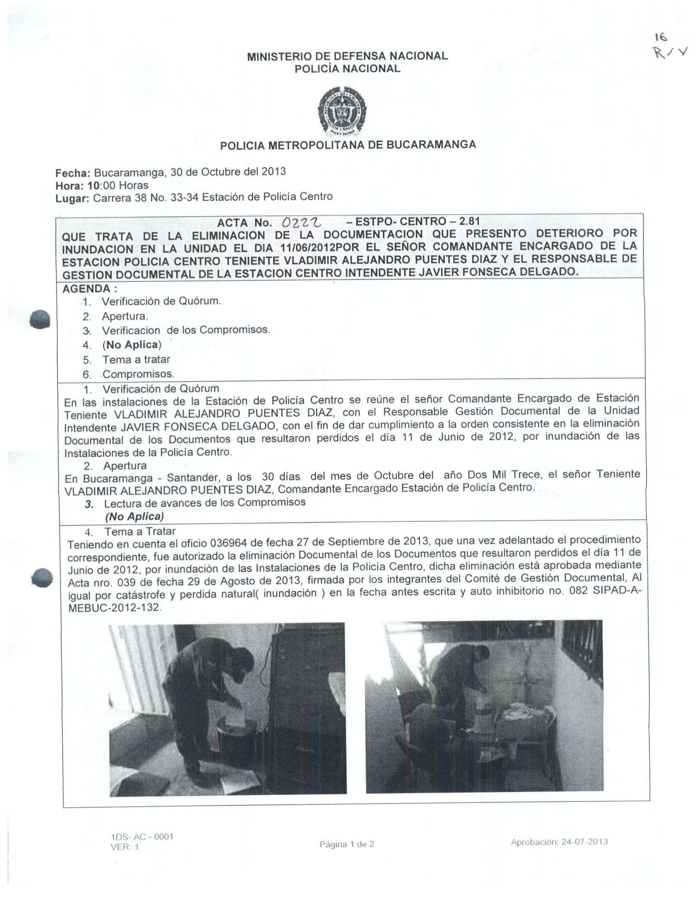
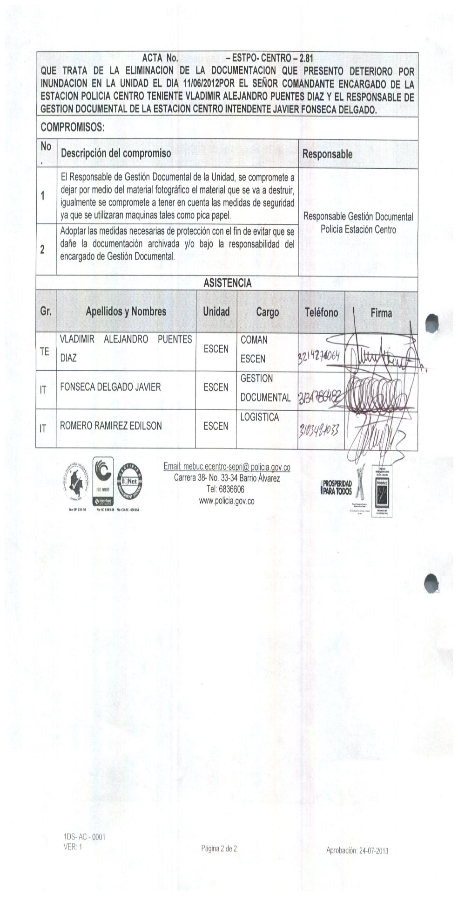

D. SISTEMA INTEGRADO DE CONSERVACIÓN-SIC
PLAN DE CONSERVACIÓN PREVENTIVA
Programa |  |  |  |  |  |  | Clase de Archivo |  |  | Actividad |  |  | Evidencia |  |  | periodicidad
A. Capacitación y sensibilización del personal |  |  |  |  |  |  | Archivo de Gestión |  |  | Socializacion a responsables de archivo de gestion de la unidad |  |  | ACTA 034 COMAN – GUGED 2.25 DEL 31/01/2022 |  |  | Semestral

B. Inspección y mantenimiento de sistemas de almacenamiento e instalaciones físicas |  |  |  |  |  |  | Archivo Central |  |  | Inspeccion y mantenimiento permanente a las instalaciones del Archivo Central |  |  | •Mediante contrato 74-2-10050-21 del 02/09/2021 se hizo la adquisición de un aire acondicionado de 60,000 BTU para bodega principal. Y es debidamente instalado por los contratistas por parte del grupo de logística el 25/06/2022 • De igual manera mediante comunicación oficial electrónica No. GS-2022-076536-MEBUC de fecha 24/06/2022, el señor intendente Jorge Arturo leal Briceño jefe de planeación informa las actividades adelantadas en la inspección y mantenimiento de instalaciones |  |  | Trimestral
C. Saneamiento ambiental: desinfección, desratización y desinsectación |  |  |  |  |  |  | Archivo Central |  |  | cronograma de limpieza de áreas y documentos |  |  | Comunicación Oficial Electrónica No. GS-2022-080278-MEBUC de fecha 01 de julio de 2022 |  |  | Semestral
 |  |  |  |  |  |  | Archivo Central |  |  | Se lleva el control con el diligenciaiento permanente del formato establecido |  |  | 1GD-FR-0015 REGISTRO DE CONTROL AMBIENTAL |  |  | Permanente
 |  |  |  |  |  |  | Archivo Central |  |  | Entrega de cajas, carpetas, cambio de rotulos y uso adecuado de unidades de conservacion |  |  | se efectuó la entrega de 962 carpetas 4 aletas mediante documento 1LA-FR-0113 orden de suministro de bienes |  |  | Semestral
 |  |  |  |  |  |  | Archivo Central |  |  | Elaboracion de plan de emergencias y destastres |  |  | Acta - 229- COMAN - GUGED – 2.78 del 30/06/2022 “que trata de la socialización e instrucción del plan de prevención de emergencias y atención de desastres |  |  | Semestral
...
 |  |  |  |  |  |  | Clase de Archivo |  |  | Actividad |  |  | Evidencia |  |  | periodicidad |  |  |  |  | Observaciones
 |  |  |  |  |  |  | Archivo Central |  |  | No aplica |  |  | No aplica |  |  | No aplica |  |  |  |  | No aplica
...
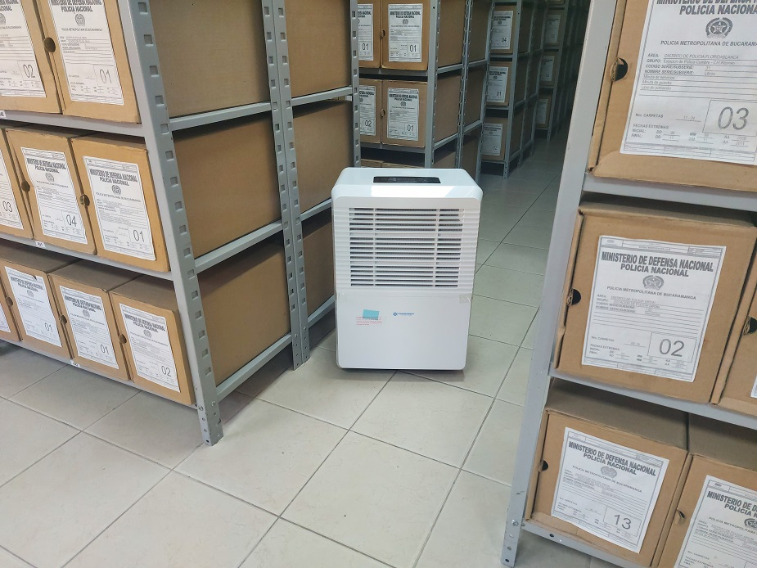
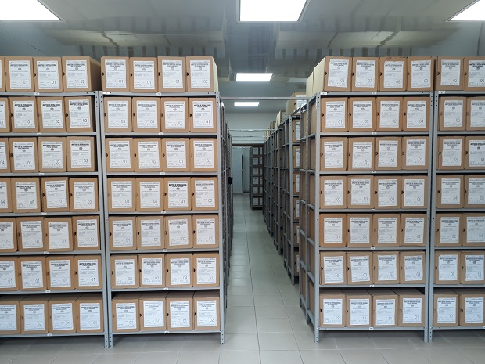
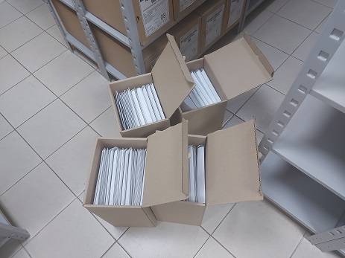
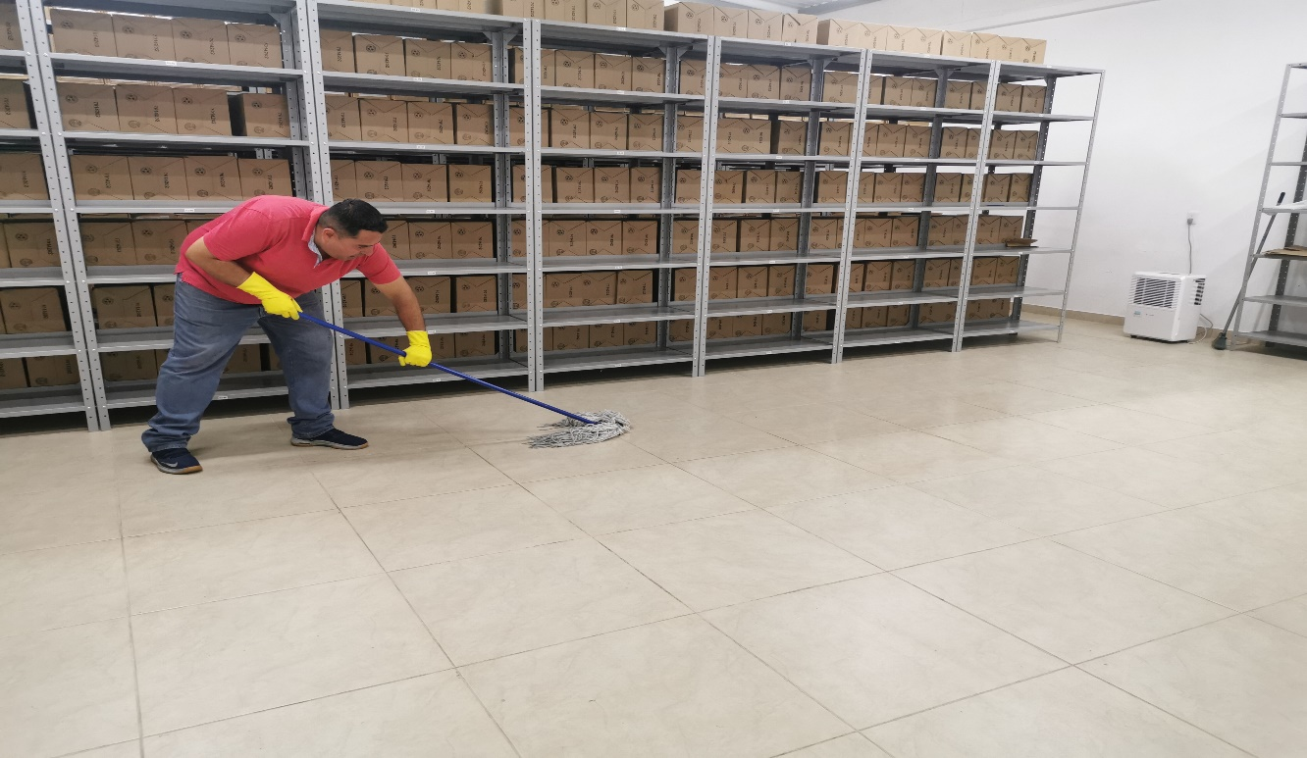

 |  |  |  | 20 | 7 | 2022 |  | Fecha de Elaboración |  | 20 | 7 | 2022 |  |  |  | VISTO BUENO JEFE DE LA UNIDAD
 |  |  |  | Patrullero Fernando Mnatilla Pabon |  |  |  | Jefe Grupo de Gestión Documental |  | Sargento Mayor Carlos Alberto Rodriguez Arenas |  |  |  |  |  | Comandante de Unidad |  | Coronel Jose Oscar Jaramillo Niño
 |  |  |  | Grado Nombres y Apellidos |  |  |  |  |  | Grado Nombres y Apellidos |  |  |  |  |  |  | Grado Nombres y Apellidos

 |  |  |  |  |  |  |  | Firma |  |  |  |  |  |  |  |  | Firma

